P1
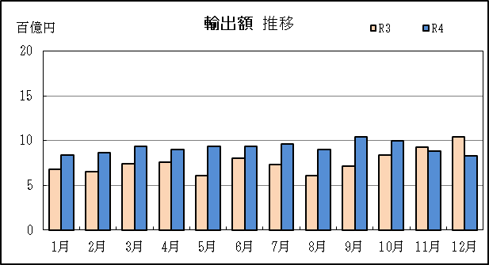
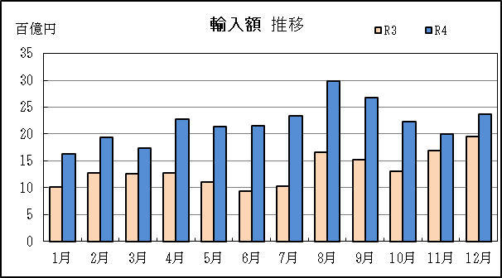
四日市税関支署管内（三重県） 貿易概況

【令和4年12月】 |  |  |  |  |  |  |  |  |  |  |  |  |  |  |  | （単位：百万円、％）
区 分 |  |  |  | 三 重 県 |  |  |  |  |  |  |  |  | 名古屋税関 |  | 全 国
 |  |  |  |  |  |  | 四日市港 |  |  |  | 津港
輸 出 額 |  |  |  | 82,779 |  |  | 76,257 |  |  |  | 6,522 |  | 1,956,280 |  | 8,787,254
 |  | 前年同期比 |  | 79.4 |  |  | 75.9 |  |  |  | 170.6 |  | 107.5 |  | 111.5
 |  | 全 国 比 |  | 0.9 |  |  | 0.9 |  |  |  | 0.1 |  | 22.3 |  | －
輸 入 額 |  |  |  | 236,651 |  |  | 222,754 |  |  |  | 13,897 |  | 1,230,558 |  | 10,235,704
 |  | 前年同期比 |  | 121.5 |  |  | 119.2 |  |  |  | 173.1 |  | 121.9 |  | 120.6
 |  | 全 国 比 |  | 2.3 |  |  | 2.2 |  |  |  | 0.1 |  | 12.0 |  | －
輸 出 入 額 |  |  |  | 319,430 |  |  | 299,011 |  |  |  | 20,419 |  | 3,186,838 |  | 19,022,958
 |  | 前年同期比 |  | 106.8 |  |  | 104.1 |  |  |  | 172.3 |  | 112.6 |  | 116.2
 |  | 全 国 比 |  | 1.7 |  |  | 1.6 |  |  |  | 0.1 |  | 16.8 |  | －
差引額（▲は輸入超過） |  |  |  | ▲ 153,872 |  |  | ▲ 146,497 |  |  |  | ▲ 7,375 |  | 725,722 |  | ▲ 1,448,450
 |  | 前年同期比 |  | 169.9 |  |  | 169.6 |  |  |  | 175.4 |  | 89.5 |  | 240.2

【推移】 |  |  |  |  |  |  |  |  |  |  |  |  |  |  |  | （単位：百万円、％）
期 間 |  | 輸 出 額 |  |  | 輸 入 額 |  |  |  | 輸出入額 |  |  |  | 差引額(▲は輸入超過）
 |  | 金 額 |  | 前 年 同期比 | 金 額 |  |  | 前 年 同期比 | 金 額 |  |  | 前 年 同期比 | 金 額 |  |  | 前 年 同期比
平成30年 |  |  | 858,881 | 106.8 |  | 1,793,824 |  | 125.8 |  | 2,652,705 |  | 118.9 | ▲ 934,943 |  |  | 150.2
令和元年 |  |  | 907,727 | 105.7 |  | 1,657,746 |  | 92.4 |  | 2,565,474 |  | 96.7 | ▲ 750,019 |  |  | 80.2
令和2年 |  |  | 772,291 | 85.1 |  | 1,146,308 |  | 69.1 |  | 1,918,599 |  | 74.8 | ▲ 374,018 |  |  | 49.9
令和3年 |  |  | 909,410 | 117.8 |  | 1,605,736 |  | 140.1 |  | 2,515,146 |  | 131.1 | ▲ 696,325 |  |  | 186.2
令和4年 |  |  | 1,103,429 | 121.3 |  | 2,648,148 |  | 164.9 |  | 3,751,577 |  | 149.2 | ▲ 1,544,719 |  |  | 221.8
令和3年 | 上期 |  | 423,756 | 115.7 |  | 688,428 |  | 110.6 |  | 1,112,185 |  | 112.5 |  | ▲ 264,672 |  | 103.2
令和3年 | 下期 |  | 485,654 | 119.6 |  | 917,307 |  | 175.2 |  | 1,402,961 |  | 150.9 |  | ▲ 431,653 |  | 366.9
令和4年 | 上期 |  | 541,547 | 127.8 |  | 1,188,156 |  | 172.6 |  | 1,729,702 |  | 155.5 |  | ▲ 646,609 |  | 244.3
令和4年 | 下期 |  | 561,882 | 115.7 |  | 1,459,992 |  | 159.2 |  | 2,021,875 |  | 144.1 |  | ▲ 898,110 |  | 208.1
令和3年 | １月 |  | 67,846 | 104.3 |  | 101,566 |  | 72.8 |  | 169,413 |  | 82.8 |  | ▲ 33,720 |  | 45.3
 | ２月 |  | 65,185 | 104.6 |  | 127,656 |  | 100.3 |  | 192,841 |  | 101.7 |  | ▲ 62,471 |  | 96.2
 | ３月 |  | 73,782 | 89.2 |  | 126,093 |  | 97.1 |  | 199,874 |  | 94.0 |  | ▲ 52,311 |  | 111.1
 | ４月 |  | 75,737 | 116.5 |  | 128,014 |  | 135.8 |  | 203,751 |  | 127.9 |  | ▲ 52,278 |  | 178.8
 | ５月 |  | 60,892 | 139.5 |  | 110,710 |  | 175.8 |  | 171,602 |  | 160.9 |  | ▲ 49,819 |  | 257.9
 | ６月 |  | 80,315 | 169.2 |  | 94,389 |  | 137.1 |  | 174,704 |  | 150.2 |  | ▲ 14,074 |  | 65.9
 | ７月 |  | 73,435 | 123.7 |  | 103,601 |  | 134.0 |  | 177,036 |  | 129.5 |  | ▲ 30,167 |  | 167.9
 | ８月 |  | 60,737 | 100.6 |  | 166,401 |  | 192.3 |  | 227,138 |  | 154.6 |  | ▲ 105,663 |  | 404.0
 | ９月 |  | 71,102 | 106.0 |  | 151,851 |  | 162.3 |  | 222,952 |  | 138.8 |  | ▲ 80,749 |  | 304.4
 | 10月 |  | 83,510 | 124.1 |  | 131,117 |  | 144.6 |  | 214,627 |  | 135.9 |  | ▲ 47,607 |  | 203.7
 | 11月 |  | 92,613 | 122.2 |  | 169,492 |  | 217.3 |  | 262,105 |  | 170.5 |  | ▲ 76,879 |  | 35倍
 | 12月 |  | 104,258 | 136.8 |  | 194,845 |  | 199.6 |  | 299,102 |  | 172.1 |  | ▲ 90,587 |  | 422.9
令和4年 | １月 |  | 83,561 | 123.2 |  | 162,803 |  | 160.3 |  | 246,364 |  | 145.4 |  | ▲ 79,243 |  | 235.0
 | ２月 |  | 86,502 | 132.7 |  | 194,438 |  | 152.3 |  | 280,940 |  | 145.7 |  | ▲ 107,936 |  | 172.8
 | ３月 |  | 93,994 | 127.4 |  | 173,765 |  | 137.8 |  | 267,759 |  | 134.0 |  | ▲ 79,771 |  | 152.5
 | ４月 |  | 89,750 | 118.5 |  | 228,007 |  | 178.1 |  | 317,758 |  | 156.0 |  | ▲ 138,257 |  | 264.5
 | ５月 |  | 93,884 | 154.2 |  | 214,385 |  | 193.6 |  | 308,269 |  | 179.6 |  | ▲ 120,501 |  | 241.9
 | ６月 |  | 93,855 | 116.9 |  | 214,757 |  | 227.5 |  | 308,613 |  | 176.6 |  | ▲ 120,902 |  | 859.0
 | ７月 |  | 96,234 | 131.0 |  | 234,043 |  | 225.9 |  | 330,278 |  | 186.6 |  | ▲ 137,809 |  | 456.8
 | ８月 |  | 90,275 | 148.6 |  | 298,178 |  | 179.2 |  | 388,453 |  | 171.0 |  | ▲ 207,902 |  | 196.8
 | ９月 |  | 103,988 | 146.3 |  | 268,185 |  | 176.6 |  | 372,173 |  | 166.9 |  | ▲ 164,197 |  | 203.3
 | 10月 |  | 99,980 | 119.7 |  | 222,950 |  | 170.0 |  | 322,930 |  | 150.5 |  | ▲ 122,970 |  | 258.3
 | 11月 |  | 88,626 | 95.7 |  | 199,986 |  | 118.0 |  | 288,612 |  | 110.1 |  | ▲ 111,360 |  | 144.9
 | 12月 |  | 82,779 | 79.4 |  | 236,651 |  | 121.5 |  | 319,430 |  | 106.8 |  | ▲ 153,872 |  | 169.9
・令和3年以前：確定値
・令和4年：輸出の11月分並びに輸入、輸出入及び差引の10月分以前は、確報値

【推移グラフ】

P5
四日市港 貿易概況

【令和4年12月】 |  |  |  |  |  |  |  |  |  |  |  |  |  |  |  |  | （単位：百万円、％）
区 分 |  | 輸 出 額 |  |  |  | 輸 入 額 |  |  |  | 輸出入額 |  |  |  | 差引額(▲は輸入超過）
 |  | 前年同期比 |  | 管内比 |  | 前年同期比 |  | 管内比 |  | 前年同期比 |  | 管内比 |  | 前年同期比 |  | 管内比
四日市港 |  |  | 76,257 |  |  |  | 222,754 |  |  |  | 299,011 |  |  |  | ▲ 146,497
 |  | 75.9 |  | 3.9 |  | 119.2 |  | 18.1 |  | 104.1 |  | 9.4 |  | 169.6 |  | －
名古屋税関 管 内 |  |  | 1,956,280 |  |  |  | 1,230,558 |  |  |  | 3,186,838 |  |  |  | 725,722
 |  | 107.5 |  | － |  | 121.9 |  | － |  | 112.6 |  | － |  | 89.5 |  | －

【推移】 |  |  |  |  |  |  |  |  |  |  |  |  |  |  |  |  | （単位：百万円、％）
期 間 |  | 輸 出 額 |  |  |  | 輸 入 額 |  |  |  | 輸出入額 |  |  |  | 差引額(▲は輸入超過）
 |  | 金 額 |  |  | 前 年 同期比 | 金 額 |  |  | 前 年 同期比 | 金 額 |  |  | 前 年 同期比 | 金 額 |  |  | 前 年 同期比
平成30年 |  |  | 836,362 |  | 104.2 |  | 1,718,812 |  | 125.9 |  | 2,555,174 |  | 117.9 | ▲ 882,450 |  |  | 156.8
令和元年 |  |  | 836,059 |  | 100.0 |  | 1,586,859 |  | 92.3 |  | 2,422,917 |  | 94.8 | ▲ 750,800 |  |  | 85.1
令和2年 |  |  | 725,204 |  | 86.7 |  | 1,075,265 |  | 67.8 |  | 1,800,469 |  | 74.3 | ▲ 350,061 |  |  | 46.6
令和3年 |  |  | 857,502 |  | 118.2 |  | 1,517,483 |  | 141.1 |  | 2,374,986 |  | 131.9 | ▲ 659,981 |  |  | 188.5
令和4年 |  |  | 1,053,984 |  | 122.9 |  | 2,514,443 |  | 165.7 |  | 3,568,427 |  | 150.3 | ▲ 1,460,459 |  |  | 221.3
令和3年 | 上期 |  | 394,002 |  | 113.9 |  | 649,153 |  | 110.6 |  | 1,043,155 |  | 111.8 |  | ▲ 255,151 |  | 106.0
令和3年 | 下期 |  | 463,500 |  | 122.2 |  | 868,330 |  | 177.8 |  | 1,331,831 |  | 153.5 |  | ▲ 404,830 |  | 370.2
令和4年 | 上期 |  | 518,971 |  | 131.7 |  | 1,128,726 |  | 173.9 |  | 1,647,697 |  | 158.0 |  | ▲ 609,756 |  | 239.0
令和4年 | 下期 |  | 535,014 |  | 115.4 |  | 1,385,717 |  | 159.6 |  | 1,920,731 |  | 144.2 |  | ▲ 850,704 |  | 210.1
令和3年 | １月 |  | 61,026 |  | 101.8 |  | 96,183 |  | 72.5 |  | 157,209 |  | 81.6 |  | ▲ 35,157 |  | 48.4
 | ２月 |  | 58,901 |  | 94.6 |  | 121,112 |  | 100.9 |  | 180,012 |  | 98.7 |  | ▲ 62,211 |  | 107.8
 | ３月 |  | 72,695 |  | 99.3 |  | 119,396 |  | 94.8 |  | 192,091 |  | 96.4 |  | ▲ 46,701 |  | 88.5
 | ４月 |  | 68,732 |  | 115.6 |  | 121,306 |  | 137.4 |  | 190,039 |  | 128.6 |  | ▲ 52,574 |  | 182.5
 | ５月 |  | 59,373 |  | 136.0 |  | 105,272 |  | 183.7 |  | 164,645 |  | 163.1 |  | ▲ 45,899 |  | 336.4
 | ６月 |  | 73,275 |  | 154.4 |  | 85,884 |  | 137.3 |  | 159,159 |  | 144.6 |  | ▲ 12,610 |  | 83.5
 | ７月 |  | 65,958 |  | 124.7 |  | 101,973 |  | 140.7 |  | 167,931 |  | 134.0 |  | ▲ 36,015 |  | 184.0
 | ８月 |  | 59,850 |  | 111.5 |  | 153,981 |  | 192.0 |  | 213,831 |  | 159.7 |  | ▲ 94,131 |  | 354.7
 | ９月 |  | 71,102 |  | 117.1 |  | 143,403 |  | 165.3 |  | 214,505 |  | 145.4 |  | ▲ 72,302 |  | 277.8
 | 10月 |  | 77,336 |  | 115.8 |  | 120,655 |  | 144.3 |  | 197,990 |  | 131.6 |  | ▲ 43,319 |  | 257.1
 | 11月 |  | 88,821 |  | 127.8 |  | 161,501 |  | 224.1 |  | 250,322 |  | 176.8 |  | ▲ 72,680 |  | 28倍
 | 12月 |  | 100,434 |  | 132.8 |  | 186,818 |  | 200.0 |  | 287,252 |  | 170.0 |  | ▲ 86,383 |  | 485.9
令和4年 | １月 |  | 80,150 |  | 131.3 |  | 154,316 |  | 160.4 |  | 234,466 |  | 149.1 |  | ▲ 74,166 |  | 211.0
 | ２月 |  | 83,144 |  | 141.2 |  | 186,948 |  | 154.4 |  | 270,092 |  | 150.0 |  | ▲ 103,804 |  | 166.9
 | ３月 |  | 90,393 |  | 124.3 |  | 168,310 |  | 141.0 |  | 258,703 |  | 134.7 |  | ▲ 77,917 |  | 166.8
 | ４月 |  | 82,070 |  | 119.4 |  | 217,077 |  | 178.9 |  | 299,147 |  | 157.4 |  | ▲ 135,006 |  | 256.8
 | ５月 |  | 89,358 |  | 150.5 |  | 201,203 |  | 191.1 |  | 290,561 |  | 176.5 |  | ▲ 111,845 |  | 243.7
 | ６月 |  | 93,855 |  | 128.1 |  | 200,873 |  | 233.9 |  | 294,729 |  | 185.2 |  | ▲ 107,018 |  | 848.7
 | ７月 |  | 96,234 |  | 145.9 |  | 221,663 |  | 217.4 |  | 317,898 |  | 189.3 |  | ▲ 125,429 |  | 348.3
 | ８月 |  | 83,896 |  | 140.2 |  | 286,843 |  | 186.3 |  | 370,740 |  | 173.4 |  | ▲ 202,947 |  | 215.6
 | ９月 |  | 103,988 |  | 146.3 |  | 254,212 |  | 177.3 |  | 358,200 |  | 167.0 |  | ▲ 150,224 |  | 207.8
 | 10月 |  | 93,173 |  | 120.5 |  | 209,217 |  | 173.4 |  | 302,390 |  | 152.7 |  | ▲ 116,043 |  | 267.9
 | 11月 |  | 81,464 |  | 91.7 |  | 191,028 |  | 118.3 |  | 272,493 |  | 108.9 |  | ▲ 109,564 |  | 150.7
 | 12月 |  | 76,257 |  | 75.9 |  | 222,754 |  | 119.2 |  | 299,011 |  | 104.1 |  | ▲ 146,497 |  | 169.6
・令和3年以前：確定値
・令和4年：輸出の11月分並びに輸入、輸出入及び差引の10月分以前は、確報値
・管内比とは、四日市港が名古屋税関管内に占める割合

【推移グラフ】
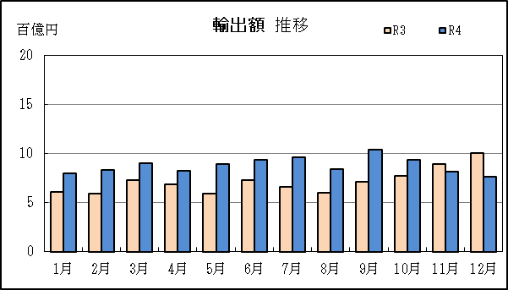
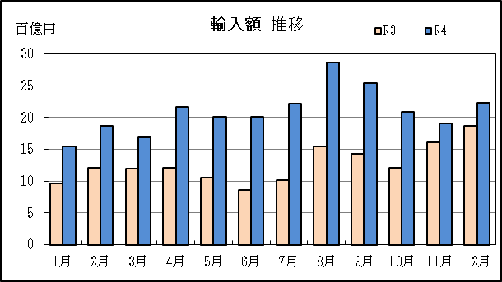

【グラフ作成用データ】

輸出 | 2020年 | 2021年 | 2022年 |  | 輸入 | 2020年 | 2021年 | 2022年
 | R2 | R3 | R4 |  |  | R2 | R3 | R4
1月 | 6 | 6 | 8 |  | 1月 | 13 | 10 | 15
2月 | 6 | 6 | 8 |  | 2月 | 12 | 12 | 19
3月 | 7 | 7 | 9 |  | 3月 | 13 | 12 | 17
4月 | 6 | 7 | 8 |  | 4月 | 9 | 12 | 22
5月 | 4 | 6 | 9 |  | 5月 | 6 | 11 | 20
6月 | 5 | 7 | 9 |  | 6月 | 6 | 9 | 20
7月 | 5 | 7 | 10 |  | 7月 | 7 | 10 | 22
8月 | 5 | 6 | 8 |  | 8月 | 8 | 15 | 29
9月 | 6 | 7 | 10 |  | 9月 | 9 | 14 | 25
10月 | 7 | 8 | 9 |  | 10月 | 8 | 12 | 21
11月 | 7 | 9 | 8 |  | 11月 | 7 | 16 | 19
12月 | 8 | 10 | 8 |  | 12月 | 9 | 19 | 22

グラフ単位 |  |  |  |  | グラフ単位
百億円 | 兆円 |  |  |  | 百億円 | 兆円
10000000 | 千億円 |  |  |  | 10000000 | 千億円

P9
津港 貿易概況

【令和4年12月】 |  |  |  |  |  |  |  |  |  |  |  |  |  |  |  |  | （単位：百万円、％）
区 分 |  | 輸 出 額 |  |  |  | 輸 入 額 |  |  |  | 輸出入額 |  |  |  | 差引額(▲は輸入超過）
 |  | 前年同期比 |  | 管内比 |  | 前年同期比 |  | 管内比 |  | 前年同期比 |  | 管内比 |  | 前年同期比 |  | 管内比
津港 |  |  | 6,522 |  |  |  | 13,897 |  |  |  | 20,419 |  |  |  | ▲ 7,375
 |  | 170.6 |  | 0.3 |  | 173.1 |  | 1.1 |  | 172.3 |  | 0.6 |  | 175.4 |  | －
名古屋税関 管 内 |  |  | 1,956,280 |  |  |  | 1,230,558 |  |  |  | 3,186,838 |  |  |  | 725,722
 |  | 107.5 |  | － |  | 121.9 |  | － |  | 112.6 |  | － |  | 89.5 |  | －

【推移】 |  |  |  |  |  |  |  |  |  |  |  |  |  |  |  |  | （単位：百万円、％）
期 間 |  | 輸 出 額 |  |  |  | 輸 入 額 |  |  |  | 輸出入額 |  |  |  | 差引額(▲は輸入超過）
 |  | 金 額 |  |  | 前 年 同期比 | 金 額 |  |  | 前 年 同期比 | 金 額 |  |  | 前 年 同期比 | 金 額 |  |  | 前 年 同期比
平成30年 |  |  | 22,519 |  | 17倍 |  | 75,012 |  | 122.7 |  | 97,531 |  | 156.2 |  | ▲ 52,493 |  | 87.7
令和元年 |  |  | 71,668 |  | 318.3 |  | 70,888 |  | 94.5 |  | 142,556 |  | 146.2 |  | 781 |  | －
令和2年 |  |  | 47,087 |  | 65.7 |  | 71,043 |  | 100.2 |  | 118,130 |  | 82.9 |  | ▲ 23,956 |  | －
令和3年 |  |  | 51,908 |  | 110.2 |  | 88,252 |  | 124.2 |  | 140,160 |  | 118.6 |  | ▲ 36,345 |  | 151.7
令和4年 |  |  | 49,445 |  | 95.3 |  | 133,705 |  | 151.5 |  | 183,150 |  | 130.7 |  | ▲ 84,260 |  | 231.8
令和3年 | 上期 |  | 29,754 |  | 147.3 |  | 39,276 |  | 109.6 |  | 69,030 |  | 123.2 |  | ▲ 9,521 |  | 60.8
令和3年 | 下期 |  | 22,153 |  | 82.4 |  | 48,977 |  | 139.2 |  | 71,130 |  | 114.6 |  | ▲ 26,824 |  | 322.9
令和4年 | 上期 |  | 22,576 |  | 75.9 |  | 59,430 |  | 151.3 |  | 82,006 |  | 118.8 |  | ▲ 36,854 |  | 387.1
令和4年 | 下期 |  | 26,869 |  | 121.3 |  | 74,275 |  | 151.7 |  | 101,144 |  | 142.2 |  | ▲ 47,406 |  | 176.7
令和3年 | １月 |  | 6,820 |  | 133.5 |  | 5,384 |  | 78.3 |  | 12,204 |  | 101.8 |  | 1,436 |  | －
 | ２月 |  | 6,284 |  | 437倍 |  | 6,544 |  | 90.8 |  | 12,828 |  | 177.6 |  | ▲ 260 |  | 3.6
 | ３月 |  | 1,087 |  | 11.4 |  | 6,697 |  | 175.1 |  | 7,783 |  | 58.4 |  | ▲ 5,610 |  | －
 | ４月 |  | 7,004 |  | 125.5 |  | 6,708 |  | 111.8 |  | 13,712 |  | 118.4 |  | 296 |  | －
 | ５月 |  | 1,519 |  | 全増 |  | 5,438 |  | 95.8 |  | 6,957 |  | 122.6 |  | ▲ 3,919 |  | 69.1
 | ６月 |  | 7,040 |  | 全増 |  | 8,504 |  | 135.9 |  | 15,545 |  | 248.3 |  | ▲ 1,464 |  | 23.4
 | ７月 |  | 7,477 |  | 115.5 |  | 1,629 |  | 33.5 |  | 9,106 |  | 80.3 |  | 5,848 |  | 362.2
 | ８月 |  | 887 |  | 13.2 |  | 12,419 |  | 195.7 |  | 13,307 |  | 101.8 |  | ▲ 11,532 |  | －
 | ９月 |  | － |  | 全減 |  | 8,448 |  | 123.8 |  | 8,448 |  | 64.3 |  | ▲ 8,448 |  | 17倍
 | 10月 |  | 6,174 |  | 13倍 |  | 10,462 |  | 149.1 |  | 16,637 |  | 221.7 |  | ▲ 4,288 |  | 65.7
 | 11月 |  | 3,791 |  | 60.3 |  | 7,991 |  | 135.0 |  | 11,783 |  | 96.5 |  | ▲ 4,200 |  | －
 | 12月 |  | 3,823 |  | 648.2 |  | 8,027 |  | 189.6 |  | 11,851 |  | 245.7 |  | ▲ 4,204 |  | 115.4
令和4年 | １月 |  | 3,410 |  | 50.0 |  | 8,488 |  | 157.7 |  | 11,898 |  | 97.5 |  | ▲ 5,077 |  | －
 | ２月 |  | 3,358 |  | 53.4 |  | 7,490 |  | 114.5 |  | 10,849 |  | 84.6 |  | ▲ 4,132 |  | 16倍
 | ３月 |  | 3,601 |  | 331.4 |  | 5,455 |  | 81.5 |  | 9,056 |  | 116.4 |  | ▲ 1,853 |  | 33.0
 | ４月 |  | 7,680 |  | 109.7 |  | 10,931 |  | 162.9 |  | 18,611 |  | 135.7 |  | ▲ 3,251 |  | －
 | ５月 |  | 4,526 |  | 297.9 |  | 13,182 |  | 242.4 |  | 17,708 |  | 254.5 |  | ▲ 8,656 |  | 220.9
 | ６月 |  | － |  | 全減 |  | 13,884 |  | 163.3 |  | 13,884 |  | 89.3 |  | ▲ 13,884 |  | 948.1
 | ７月 |  | － |  | 全減 |  | 12,380 |  | 760.0 |  | 12,380 |  | 136.0 |  | ▲ 12,380 |  | －
 | ８月 |  | 6,379 |  | 718.8 |  | 11,334 |  | 91.3 |  | 17,713 |  | 133.1 |  | ▲ 4,956 |  | 43.0
 | ９月 |  | － |  | － |  | 13,973 |  | 165.4 |  | 13,973 |  | 165.4 |  | ▲ 13,973 |  | 165.4
 | 10月 |  | 6,806 |  | 110.2 |  | 13,733 |  | 131.3 |  | 20,540 |  | 123.5 |  | ▲ 6,927 |  | 161.5
 | 11月 |  | 7,162 |  | 188.9 |  | 8,958 |  | 112.1 |  | 16,120 |  | 136.8 |  | ▲ 1,796 |  | 42.8
 | 12月 |  | 6,522 |  | 170.6 |  | 13,897 |  | 173.1 |  | 20,419 |  | 172.3 |  | ▲ 7,375 |  | 175.4
・令和3年以前：確定値
・令和4年：輸出の11月分並びに輸入、輸出入及び差引の10月分以前は、確報値
・管内比とは、津港が名古屋税関管内に占める割合

【推移グラフ】
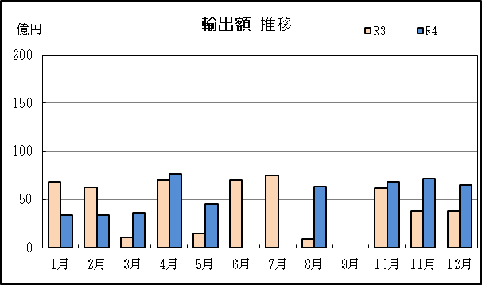
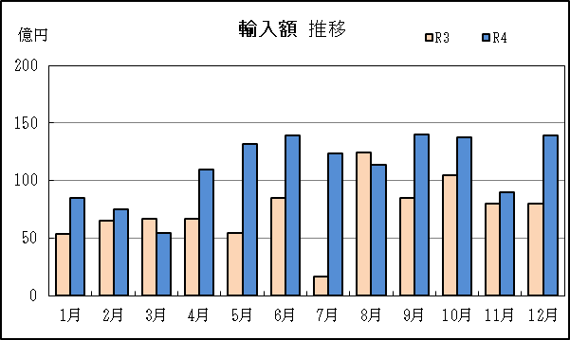

【グラフ作成用データ】

輸出 | 2020年 | 2021年 | 2022年 |  | 輸入 | 2020年 | 2021年 | 2022年
 | R2 | R3 | R4 |  |  | R2 | R3 | R4
1月 | 51 | 68 | 34 |  | 1月 | 69 | 54 | 85
2月 | 0 | 63 | 34 |  | 2月 | 72 | 65 | 75
3月 | 95 | 11 | 36 |  | 3月 | 38 | 67 | 55
4月 | 56 | 70 | 77 |  | 4月 | 60 | 67 | 109
5月 | 0 | 15 | 45 |  | 5月 | 57 | 54 | 132
6月 | 0 | 70 | 0 |  | 6月 | 63 | 85 | 139
7月 | 65 | 75 | 0 |  | 7月 | 49 | 16 | 124
8月 | 67 | 9 | 64 |  | 8月 | 63 | 124 | 113
9月 | 63 | 0 | 0 |  | 9月 | 68 | 84 | 140
10月 | 5 | 62 | 68 |  | 10月 | 70 | 105 | 137
11月 | 63 | 38 | 72 |  | 11月 | 59 | 80 | 90
12月 | 6 | 38 | 65 |  | 12月 | 42 | 80 | 139

グラフ単位 |  |  |  |  | グラフ単位
億円 | 兆円 |  |  |  | 億円 | 兆円
100000 | 千億円 |  |  |  | 100000 | 千億円

